海外线体工程流程图_FRT(26UPH)
▣ 3.0平台组装线体工艺流程 (26UPH) 200台份/天 8+0
Slovakia Assembly Line
Workers : 29EA(the main 18 Workers，Back SUB line 6 Workers，Cushion sub line 3 Workers，other line 2 Workers）
线体流动方向

Tools list：System tools：4EA electric screw driver 9EA C-shaped staple gun 3EA
N
S
W
touch screen：27 EA
RFID：20EA
B10
B20
B30
N
FRT CUSH SUB LINE
F120
FRT BACK SUB LINE
滑道检查
B60
B50
B40
电器检查
F170
F130

F10
F20
F30
F40
F50
F60
F70
F80
F90
F100
F140
F150
F160
S
S
S
S
S
S
S
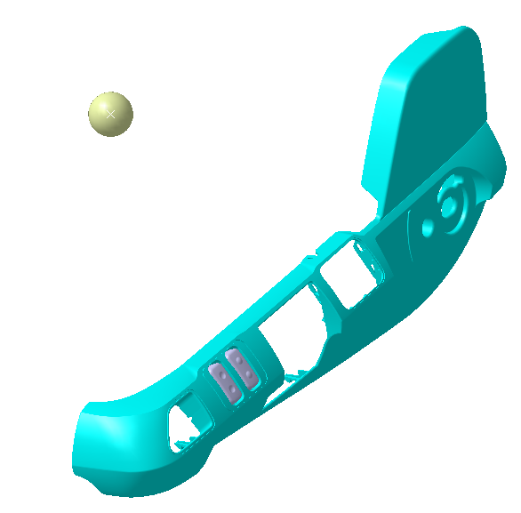
FRT组装线 | F10 | F20 | F30 | F40 | F50 | F60 | F70 | F80 | F90 | F100 | F110 | F120 | F130 | F140 | F150 | F160 | F170
工位名 | 底座上线，线束预铺 | 线束布置固定 | 靠背总成、安全带预装 | 靠背总成、安全带紧固 | ECU安装，线束连接 | 安全带固定端、锁扣紧固、前罩壳安装 | 右罩壳安装，左罩壳气管线束连接 | 左罩壳固定、调角器手柄安装 | 最低点悬浮调整，扶手固定 | 线束连接固定、后罩壳安装、座垫熨烫 | 滑轨检测 | 气密检测 | 电检检测 | 外观检查 | 套袋及整理 | 座椅下线及装车 | 返修
参考照片 | 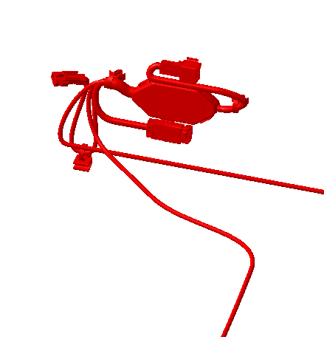 |  |  | 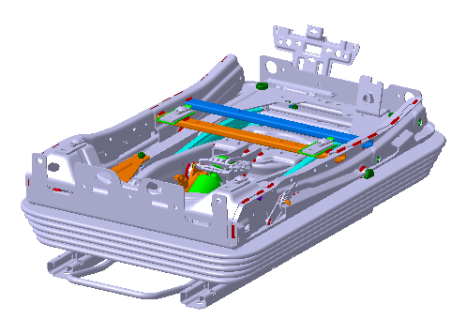
作业内容 | 底座上线，安装 线束预铺设（ 1、拿取线束总成，穿过底座 2、安装线束座框上横梁两个固定点） | 线束走向布置及固定 （1、线束钣金卡子固定于气囊下支撑板 2、线束与气管扎带固定） | 靠背总成安装，固定螺栓预紧 安全带卷收器安装，固定螺栓预紧 | 靠背总成固定螺栓紧固 安全带卷收器固定螺栓紧固 | ECU安装 线束与ECU连接 | 安全带固定端紧固 安全带带扣紧固 前罩壳安装 | 左罩壳安装， 安全带扣线束连接 气袋腰脱气管与左罩壳连接 通风加热线束与左罩壳连接 左罩壳左后侧卡接 | 速升速降按钮安装 左罩壳安装 左罩壳固定 调角器手柄安装 | 最低点悬浮调整 座垫总成安装 扶手安装 | 线束整理固定 后罩壳安装 座垫熨烫 | 滑轨检测 负载75kg， 滑轨手柄解锁力： 滑动阻力： | 气密检测 气压0.8MPa，负载200kg 保压15s 平均泄露速度：150Pa/s | 电检检测 检查安全带扣通断 检查加热、通风、按摩电流 检查SBR电阻 | 外观检查 座椅功能检查，各操作力是否顺畅，外观是否有褶皱，安全带拉出是否顺畅，高度调节机构是否顺畅 | 整椅下线 | 整椅下线 | 点检及装配不合格座椅返修
部品现况 | 1) 底座模块化 1EA 2) 通风加热线束 1EA | - | 1) 靠背分装总成 1EA 2) 靠背连接螺栓 4EA 3）卷收器螺栓 1EA | - | 1)ECU 1EA | 1）前罩壳 1EA | 1) 左侧罩壳总成 2) 右侧罩壳 3）速降按钮 | 1) 速升速降按钮 2）调角器手柄 3）调角器手柄卡簧 | 1）扶手 2）座垫总成 | 1）后罩壳 | - | - | - | - | 1) 靠背包装膜 2）座垫包装膜 |  | 零部件返修
组装工具 | - | - | 1）手持电枪 2）T50、T45套筒 | 1）定扭电枪 2）T50、T45套筒 | 1）手持螺丝批电枪 | 1）定扭电枪 2）M14套筒 | 1）手持手持螺丝批电枪 2）接管钳 | 1) 手持螺丝批电枪 2）黄油刷 | 1）定扭电枪 2）8#内六角套筒 | 1) 手持螺丝批电枪 2）熨烫机 | -滑道检查机 | - | - | - | - | - | 1) 手持电枪1把 2）手持定扭电枪1把
人员（名） | 1 | 1 | 1 | 1 | 1 | 1 | 2 | 1 | 2 | 2 | - | 1 | 1 | 1 | 1 | 1 | - | 18
MES 设备现况 | 1) 显示屏 2) MES PPC (序列确认、关键件绑定) 3）扫码枪 4）RFID读写器 | 1) 显示屏 2) MES PPC (序列确认、关键件绑定) 3）扫码枪 4）RFID读写器 | 1) 显示屏 2) MES PPC (序列确认、关键件绑定) 3）扫码枪 4）RFID读写器 | 1) 显示屏 2) MES PPC (序列确认、关键件绑定) 3）RFID读写器 4）托盘精定位 | 1) 显示屏 2) MES PPC (序列确认、关键件绑定) 3）扫码枪 4）RFID读写器 | 1) 显示屏 2) MES PPC (序列确认、关键件绑定) 3）扫码枪 4）RFID读写器 5）托盘精定位 | 1) 显示屏 2) MES PPC (序列确认、关键件绑定) 3）扫码枪 4）RFID读写器 | 1) 显示屏 2) MES PPC (序列确认、关键件绑定) 3）扫码枪 4）RFID读写器 5）托盘精定位 | 1) 显示屏 2) MES PPC (序列确认、关键件绑定) 3）扫码枪 4）RFID读写器 5）托盘精定位 | 1) 显示屏 2) MES PPC (序列确认、关键件绑定) 3）扫码枪 4）RFID读写器 5）托盘精定位 | 1) 显示屏 2) MES PPC (序列确认) 3）RFID读写器 4）托盘精定位 | 1) 显示屏 2) MES PPC (序列确认) 3）RFID读写器 4）托盘精定位 | 1) 显示屏 2) MES PPC (序列确认) 3）RFID读写器 | 1) 显示屏 2) MES PPC (序列确认) 3) RFID 接收器 4）打印机 | 1) 显示屏 2) MES PPC (序列确认、整椅状态显示) 3) RFID 接收器 | 1) 显示屏 2) MES PPC (序列确认) 3) RFID 接收器 | 1) 显示屏 2) MES PPC (序列确认、关键件绑定) 3）扫码枪 4）RFID读写器

S
靠背组装线 | B10 | B20 | B30 | B40 | B50 | B60 |  | C10 | C20 | C30 |  | P10 | P20 | P30 | P40
工位名 | 靠背骨架上线，安装高调器及出口罩壳底座 | 安装气袋腰托 | 面套发泡总成安装包覆 | 安全带出口罩壳安装 | 面套拉拉链、卡条卡接 | 安全带固定端、锁扣预紧、熨烫 |  | 坐垫发泡贴海绵及加热垫 | 坐垫卡钉及包覆 | 坐盆安装及包边 |  | 靠背发泡贴舒适海绵 | 靠背发泡与面套连接 | 坐垫发泡整理 | 预留工位
参考照片 |  |  | 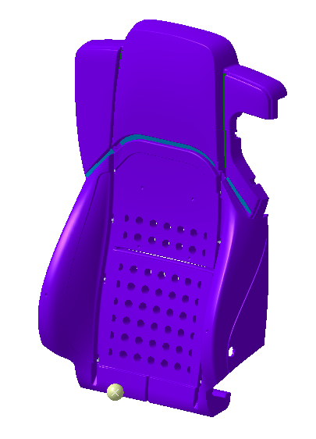 |  |  | 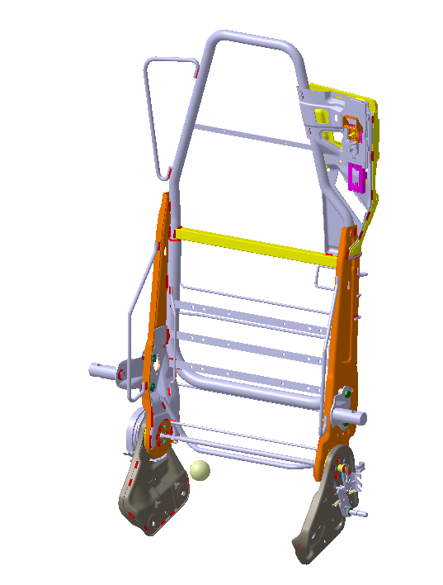 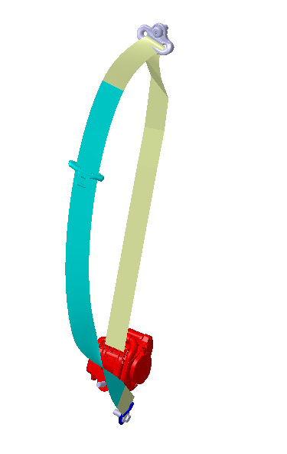 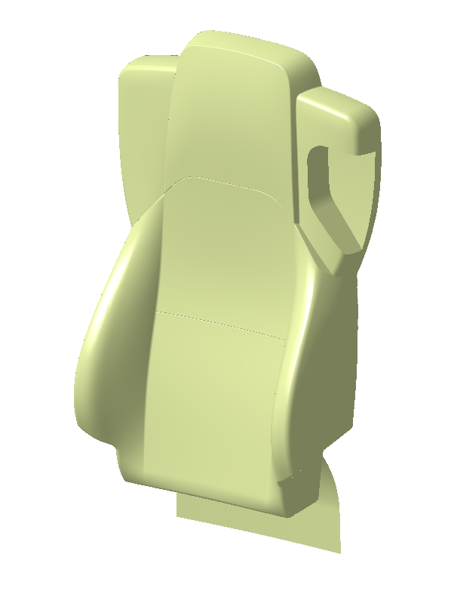 |  |  |  |  |  | 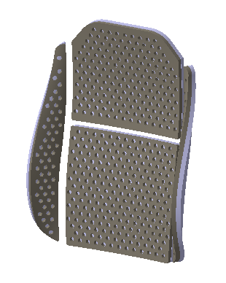
作业内容 | 靠背骨架上线 安全带出口罩壳底座安装 安全带高调器安装 安全带总成预装 | 气袋腰托安装 侧翼支撑板安装 | 面套发泡总成放置靠背骨架 面套翻面整理 面套中部卡条卡接 通风线束整理 | 高全带高调器紧固 安全带高调器滑盖安装 安全带出口罩壳安装 安装带吊环安装紧固 | 面套底部卡条卡接 面套拉拉链 安全带高调解锁塑料件安装 | 安全带固定端预紧 安全带带扣安装预紧 靠背面套熨烫 |  | 将舒适海绵贴在发泡上，将加热垫及DPD附件贴到海绵上 | 用C钉枪 将面套与发泡结合然后将面套翻到背面 | 1）将坐盆回位片与坐盆固定 2）将坐垫和坐盆放到工装上，并嵌套连接 3）打印半成品码并放到缓冲台上 |  | 1.将通风风扇放置到发泡中 2.将3D网格及舒适海绵贴到发泡上，并整理线束 | 1）取发泡本体放到工作台上 2）将面套扫码后放到发泡上 3）用卡钉枪固定
部品现况 | 1）靠背骨架 1EA 2）安全带出口罩壳底座 1EA 3）安全带高调器 1EA 4）安全带总成 1EA | 1）气袋腰脱 1EA 2）侧翼支撑板 2EA | 1）面套发泡总成 1EA | 1）安全带出口罩壳 2）高调器滑盖总成 3）安全带吊环衬套 | 1)安全带高调解锁塑料件总成 | 1）安全带带扣 |  | 1）DPD 1EA 2）舒适海绵 1EA 3）发泡本体 1EA | 1）面套 1EA | 1）坐盆 1EA 2）塑料手柄 1EA 3）弹簧片 1EA |  | 1）3D网格 1EA 2）舒适海绵 1EA 3）发泡本体 1EA | 1）发泡半成品 1EA 2）面套总成 1EA
组装工具 | 1) 手持电枪2把 2）T45套筒 | - | - | 1）定扭电枪 2）T45套筒 | - | 1）手持电枪 2）M14套筒 |  | - | 1）C钉枪 | 1）手持电枪 2）M14套筒 |  | - | 1）C钉枪
人员（名） | 1 | 1 | 1 | 1 | 1 | 1 |  | 1 | 1 | 1 |  | 1 | 1 |  |  |  |  | 11
MES 设备现况 | 1) 显示屏 2) MES PPC (序列确认、关键件绑定) 3）扫码枪 4）RFID读写器 | 1) 显示屏 2) MES PPC (序列确认、关键件绑定) 3）扫码枪 4）RFID读写器 | 1) 显示屏 2) MES PPC (序列确认、关键件绑定) 3）扫码枪 4）RFID读写器 | 1) 显示屏 2) MES PPC (序列确认、关键件绑定) 3）RFID读写器 4）托盘精定位 | 1) 显示屏 | 1) 显示屏 2) MES PPC (序列确认、关键件绑定) 3）扫码枪 4）RFID读写器 5）打印机 |  | 1) 显示屏 2) MES PPC (序列确认、关键件绑定) 3）扫码枪 | 1) 显示屏 2) MES PPC (序列确认、关键件绑定) 3）扫码枪 | 1) 显示屏 2) MES PPC (序列确认、关键件绑定) 3）扫码枪 4）打印机 |  |  | 1) 显示屏 2) MES PPC (序列确认、关键件绑定) 3）扫码枪

海外线体工程流程图_FRT(38.5UPH)
▣ 3.0平台组装线体工艺流程 (38.5UPH) 705台份/天 10+10
Slovakia Assembly Line
Workers : 36EA(the main line 22 Workers，Back SUB line 9 Workers，Cushion sub line 3 Workers，other line 2 Workers）
线体流动方向

Tools list：System tools：4EA electric screw driver 9EA C-shaped staple gun 3EA
N
S
W
B10
B20
B30
B40
B50
touch screen：37 EA
RFID：20EA
Barcode Scanner：23EA
N
FRT CUSH SUB LINE
FRT BACK SUB LINE
B10
普通装配工位
B30
新增加普通装配工位
滑道检查
气密检查
F180
B90
B80
B70
B60
B30
关键工序工位
F170
F230

F10
F30
F90
F110
F140
F160
电器检查
F190
F220
F20
F50
F80
F150
F200
F40
F60
F70
F100
F120
F130
F210

S
S
S
S
S
S
S
FRT组装线 | F10 | F20 | F30 | F40 | F50 | F60 | F70 | F80 | F90 | F100 | F110 | F120 | F130 | F140 | F150 | F160 | F170 | F180 | F190 | F200 | F210 | F220 | F230
工位名 | 底座上线，线束预铺 | 线束布置固定 | ECU安装，线束连接 | 靠背总成预装 | 安全带卷收器预装、拉线连接 | 靠背总成紧固 | 安全带固定端、锁扣紧固、前罩壳安装 | 前罩壳及右罩壳安装固定 | 腰托气管整理固定 | 左罩壳气管、线束连接 | 左罩壳固定 | 扶手安装及预紧 | 最低点悬浮调整，扶手固定 | 座垫总成安装 | 线束连接固定 | 后罩壳安装、座垫熨烫 | 滑轨检测 | 气密检测 | 电检检测 | 外观检查 | 下线 | 座椅下线及装车 | 问题件返修
参考照片
作业内容 | 底座上线，安装 线束预铺设（ 1、拿取线束总成，穿过底座 2、安装线束座框上横梁两个固定点） | 线束走向布置及固定 （1、线束钣金卡子固定于气囊下支撑板 2、线束与气管扎带固定） | ECU安装 线束与ECU连接 | 靠背总成安装，固定螺栓预紧 | 安全带卷收器安装，固定螺栓预紧 靠背解锁拉线连接 安全带线束连接 | 靠背总成固定螺栓紧固 安全带卷收器固定螺栓紧固 | 安全带固定端紧固 安全带带扣紧固 安全带卷收器紧固 | 前罩壳安装 右罩壳安装 | 右罩壳后部点固定 气袋腰托气管整理 气袋腰托气管固定 气袋腰托进气管护簧安装 | 气袋腰托气管连接 通风、加热开关线束连接 左罩壳侧卡点安装 | 速升速降按钮安装 左罩壳安装至座框侧边框 左罩壳固定 | 扶手孔涂油 扶手安装 扶手预紧 | 最低点悬浮调整 扶手紧固 | 座垫滑块涂油 高调拉线螺母粘贴布基胶带 座垫安装 扶手堵盖安装 | 线束整理固定 | 后罩壳安装 座垫熨烫 | 滑轨检测 | 气密检测 | 电检检测 | 外观检查 座椅功能检查 | 整椅下线 | 整椅下线 | 不合格座椅返修
部品现况 | 1) 底座模块化 1EA 2) 通风加热线束 1EA | - | 1)ECU 1EA | 1) 靠背分装总成 1EA | - | - | - | 1）前罩壳 1EA 2）右罩壳 1EA | 1) 进气管护簧 1EA | 1）左罩壳总成 1EA | 1）速升速降按钮 1EA | 1）左扶手 1EA '2）右扶手 1EA | - | 1）座垫总成 1EA 2）扶手堵盖 2EA | - | 1）后罩壳 1EA | - | - | - | - | 1) 靠背包装膜 1EA 2）座垫包装膜 1EA
组装工具 | - | - | 1）手持螺丝批电枪 | 1）手持电枪 2）T50、T45套筒 | - | 1）定扭电枪 2）T50套筒 | 1）定扭电枪 2）M14套筒、T45套筒 | 1）手持电枪 2）T25批头 | 1）手持电枪 2）T25批头 | 1) 接管钳 | 1）手持电枪 2）T25批头 3）黄油刷 | 1）手持电枪 2）8#内六角套筒 | 1）定扭电枪 2）8#内六角套筒 | 1）黄油刷 | 1) 剪刀 | 1) 手持电枪 2）熨烫机 | - | - | - | - | - | - | 1) 手持电枪1把 2）手持定扭电枪1把
人员 | 1 | 1 | 1 | 1人 | 1人 | 1人 | 1人 | 1人 | 1人 | 1人 | 1人 | 1人 | 1人 | 1人 | 1人 | 1人 | - | 1人 | 1人 | 1人 | 1人 | 1人
MES 设备现况 | 1) 显示屏 2) MES PPC (序列确认、关键件绑定) 3）扫码枪 4）RFID读写器 | 1) 显示屏 | 1) 显示屏 2) MES PPC (序列确认、关键件绑定) 3）扫码枪 4）RFID读写器 | 1) 显示屏 2) MES PPC (序列确认、关键件绑定) 3）扫码枪 4）RFID读写器 | 1) 显示屏 | 1) 显示屏 2) MES PPC (序列确认、关键件绑定) 3）扫码枪 4）RFID读写器 5）托盘精定位 | 1) 显示屏 2) MES PPC (序列确认、关键件绑定) 3）扫码枪 4）RFID读写器 5）托盘精定位 | 1) 显示屏 2) MES PPC (序列确认、关键件绑定) 3）扫码枪 4）RFID读写器 | 1) 显示屏 | 1) 显示屏 2) MES PPC (序列确认、关键件绑定) 3）扫码枪 4）RFID读写器 | 1) 显示屏 | 1) 显示屏 | 1) 显示屏 2) MES PPC (序列确认、关键件绑定) 3）扫码枪 4）RFID读写器 5）托盘精定位 | 1) 显示屏 | 1) 显示屏 | 1) 显示屏 | 1) 显示屏 2) MES PPC (序列确认) 3）RFID读写器 4）托盘精定位 | 1) 显示屏 2) MES PPC (序列确认) 3）RFID读写器 4）托盘精定位 | 1) 显示屏 2) MES PPC (序列确认) 3）RFID读写器 | 1) 显示屏 2) MES PPC (序列确认) 3) RFID 接收器 4）打印机 | 1) 显示屏 | 1) 显示屏 | 1) 显示屏 2) MES PPC (序列确认) 3) RFID 接收器

S
靠背组装线 | B10 | B20 | B30 | B40 | B50 | B60 | B70 | B80 | B90 |  |  | C10 | C20 | C30 |  | P10 | P20 | P30 | P40
工位名 | 靠背骨架上线，安装出口罩壳底座 | 安全带预装、拉带布置 | 安装气袋腰托 | 面套发泡总成安装包覆1 | 面套发泡总成安装包覆2 | 安全带出口罩壳安装 | 面套拉拉链、卡条卡接 | 安全带固定端、锁扣预紧、高调解锁按钮安装 | 面套底部卡条卡接、熨烫 |  |  | 坐垫发泡贴海绵及加热垫 | 坐垫卡钉及包覆 | 坐盆安装及包边 |  | 靠背发泡贴舒适海绵 | 靠背发泡与面套连接 | 坐垫发泡整理 | 预留工位
参考照片
作业内容 | 靠背骨架上线 安全带出口罩壳底座安装 | 安全带总成预装 安全带拉带布置 | 气袋腰托安装 侧翼支撑板安装 | 面套发泡总成放置靠背骨架 面套翻面整理及右侧包覆 通风线束整理 | 面套翻面整理及左侧包覆 安全带出口罩壳处面套整理 | 安全带出口罩壳安装 安装带吊环安装紧固 | 面套底部卡条卡接 面套拉拉链 | 高调解锁按钮安装 安全带固定端预紧 安全带带扣安装预紧 | 面套底部卡条卡接 靠背面套熨烫 |  |  | 将舒适海绵贴在发泡上，将加热垫及DPD附件贴到海绵上 | 用C钉枪 将面套与发泡结合然后将面套翻到背面 | 1）将坐盆回位片与坐盆固定 2）将坐垫和坐盆放到工装上，并嵌套连接 3）打印半成品码并放到缓冲台上 |  | 1.将通风风扇放置到发泡中 2.将3D网格及舒适海绵贴到发泡上，并整理线束 | 1）取发泡本体放到工作台上 2）将面套扫码后放到发泡上 3）用卡钉枪固定
部品现况 | 1）靠背骨架 1EA 2）安全带出口罩壳底座 1EA | 1）安全带总成 1EA | 1）气袋腰脱 1EA 2）侧翼支撑板 1EA | - | - | 1）安全带出口罩壳 1EA 2）高调器滑盖总成 1EA 3）安全带吊环衬套 1EA | 1)靠背背板 1EA | 1）安全带带扣 1EA 2)安全带高调解锁塑料件总成 1EA | - |  |  | 1）DPD 1EA 2）舒适海绵 1EA 3）发泡本体 1EA | 1）面套 1EA | 1）坐盆 1EA 2）塑料手柄 1EA 3）弹簧片 1EA |  | 1）3D网格 1EA 2）舒适海绵 1EA 3）发泡本体 1EA | 1）发泡半成品 1EA 2）面套总成 1EA
组装工具 | 1) 手持电枪1把 2）T25批头 |  | - | - | - | 1）定扭电枪 2）T45套筒 | - | 1）手持电枪 2）M14套筒 | 1）熨烫机 |  |  | - | 1）C钉枪 | 1）手持电枪 2）M14套筒 |  | - | 1）C钉枪
人员 | 1人 | 1人 | 1人 | 1人 | 1人 | 1人 | 1人 | 1人 | 1人 |  |  | 1 | 1 | 1 |  | 1 | 1
MES 设备现况 | 1) 显示屏 2) MES PPC (序列确认、关键件绑定) 3）扫码枪 4）RFID读写器 | 1) 显示屏 2) MES PPC (序列确认、关键件绑定) 3）扫码枪 4）RFID读写器 | 1) 显示屏 2) MES PPC (序列确认、关键件绑定) 3）扫码枪 4）RFID读写器 | 1) 显示屏 2) MES PPC (序列确认、关键件绑定) 3）扫码枪 4）RFID读写器 | 1) 显示屏 | 1) 显示屏 2) MES PPC (序列确认、关键件绑定) 3）RFID读写器 4）托盘精定位 | 1) 显示屏 | 1) 显示屏 2) MES PPC (序列确认、关键件绑定) 3）扫码枪 4）RFID读写器 | 1) 显示屏 2) MES PPC (序列确认、关键件绑定) 3）扫码枪 4）RFID读写器 5）打印机 |  |  | 1) 显示屏 2) MES PPC (序列确认、关键件绑定) | 1) 显示屏 2) MES PPC (序列确认、关键件绑定) | 1) 显示屏 2) MES PPC (序列确认、关键件绑定) |  |  | 1) 显示屏 2) MES PPC (序列确认、关键件绑定)
说明： 1、底座模块在河北集成后发货，底座模块安装部件包扣：高调拉线、阻尼拉线安装及连接固定，速升速降阀+侧支撑板安装固定、速升速降阀气管连接固定； 2、河北工厂靠背骨架总成安装并紧固安全带高度调节器； 3、安全带高调器滑盖、安全带高度调节按钮、靠背调节手柄，均以分装完成后，总成状态发往海外装配； 4、左侧罩壳分装固定卡片、通风、加热开关、腰托开关后以分总成状态发往海外装配

海外线体工程流程图_FRT(33.6UPH)
▣ 3.0 Assembly Line Process Flow chart (33.6UPH) 705 Unit pre day Work Time： 8+8+8
Slovakia Assembly Line
Workers : 35EA(the main line 22 Workers，Back SUB line 8 Workers，Cushion sub line 3 Workers，other line 2 Workers）

Tools list：System tools：4EA electric screw driver 9EA C-shaped staple gun 3EA
touch screen：35 EA
RFID：21EA
Barcode Scanner：23EA
B10
B20
B30
B40
BACK SUB LINE
CUSH SUB LINE
B10
Assembly position
C10
B30
B30
newly added position
B80
B70
B60
B50
C20
slider test
F160
Air Tightness check
Key Process position
F150
C30
F210
F200
F10
F30
F90
F120
F170
Electrical test
F20
F40
F50
F60
F70
F80
F100
F110
F130
F180
F140
F190

S
S
S
S
S
S
S
Process position | F10 | F20 | F30 | F40 | F50 | F60 | F70 | F80 | F90 | F100 | F110 | F120 | F130 | F140 | F150 | F160 | F170 | F180 | F190 | F200 | F210
position name | 底座上线，线束预铺 | 线束布置固定 | ECU安装，线束连接 | 靠背总成预装 | 靠背总成紧固 | 安装前罩壳 | 安全带固定端、锁扣紧固、前罩壳安装 | 安装右罩壳及腰托气管 | 腰托气管整理固定 | 左罩壳气管、线束连接 | 扶手安装及预紧 | 最低点悬浮调整，坐盆安装 | 线束连接固定，后罩壳安装 | 座垫总成安装 | 滑轨检测 | 气密检测 | 电检检测 | 外观检查 | 下线 | 座椅下线及装车 | 问题件返修
picture
Work instruction | 底座上线，安装 线束预铺设（ 1、拿取线束总成，穿过底座 2、安装线束座框上横梁两个固定点） | 线束走向布置及固定 （1、线束钣金卡子固定于气囊下支撑板 2、线束与气管扎带固定） | ECU安装 线束与ECU连接 | 靠背总成安装，固定螺栓预紧 安全带卷收器安装，固定螺栓预紧 靠背解锁拉线连接 安全带线束连接 | 靠背总成固定螺栓紧固 安全带卷收器固定螺栓紧固 | 前罩壳安装 | 安全带固定端紧固 安全带带扣紧固 安全带卷收器紧固 | 右罩壳安装 右罩壳后部点固定 | 气袋腰托气管整理 气袋腰托气管固定 气袋腰托进气管护簧安装 与左罩壳气阀连接 | 通风、加热开关线束连接 左罩壳侧卡点安装 速降开关安装 左罩壳固定 | 扶手孔涂油 扶手安装 扶手拧紧 扶手堵盖安装 | 最低点悬浮调整 高调拉线螺母粘贴布基胶带 | 线束整理固定 座垫熨烫 | 座垫熨烫 | 滑轨检测 | 气密检测 | 电检检测 | 外观检查 座椅功能检查 | 整椅下线 | 整椅下线 | 不合格座椅返修
seat parts | 1) 底座模块化 1EA 2) 通风加热线束 1EA | - | 1)ECU 1EA | 1) 靠背分装总成 1EA | - | 1）前罩壳 1EA | - | 1）右罩壳 1EA | 1) 进气管护簧 1EA 2）左罩壳总成 1EA | 1）速升速降按钮 1EA | 1）左扶手 1EA '2）右扶手 1EA 2）扶手堵盖 2EA | 1）座垫总成 1EA | 1）后罩壳 1EA |  | - | - | - | - | 1) 靠背包装膜 1EA 2）座垫包装膜 1EA
Assemble tools | - | - | 1）手持螺丝批电枪 | 1）手持电枪 2）T50、T45套筒 | 1）定扭电枪 2）T50套筒 | 1）手持电枪 2）T25批头 | 1）定扭电枪 2）M14套筒、T45套筒 | 1）手持电枪 2）T25批头 | 1) 接管钳 | 1）手持电枪 2）T25批头 | 1）定扭电枪 2）8#内六角套筒 3）黄油刷 |  | 1）手持电枪 2）T25批头 | 1）熨烫机 | - | - | - | - | - | - | 1) 手持电枪1把 2）手持定扭电枪1把
Workers | 1 | 1 | 1 | 2 | 1 | 1 | 1 | 1 | 1 | 1 | 2 | 1 | 1 | 1 | 0 | 0 | 1 | 2 | 1 | 1 | 1
MES information display | 1) 显示屏 2) MES PPC (序列确认、关键件绑定) 3）扫码枪 4）RFID读写器 | 1) 显示屏 | 1) 显示屏 2) MES PPC (序列确认、关键件绑定) 3）扫码枪 4）RFID读写器 | 1) 显示屏 2) MES PPC (序列确认、关键件绑定) 3）扫码枪 4）RFID读写器 | 1) 显示屏 2) MES PPC (序列确认、关键件绑定) 3）扫码枪 4）RFID读写器 5）托盘精定位 | 1) 显示屏 | 1) 显示屏 2) MES PPC (序列确认、关键件绑定) 3）扫码枪 4）RFID读写器 5）托盘精定位 | 1) 显示屏 2) MES PPC (序列确认、关键件绑定) 3）扫码枪 4）RFID读写器 | 1) 显示屏 2) MES PPC (序列确认、关键件绑定) 3）扫码枪 4）RFID读写器 | 1) 显示屏 | 1) 显示屏 2) MES PPC (序列确认、关键件绑定) 3）扫码枪 4）RFID读写器 | 1) 显示屏 2) MES PPC (序列确认、关键件绑定) 3）扫码枪 4）RFID读写器 | 1) 显示屏 | 1) 显示屏 | 1) 显示屏 2) MES PPC (序列确认) 3）RFID读写器 4）托盘精定位 | 1) 显示屏 2) MES PPC (序列确认) 3）RFID读写器 4）托盘精定位 | 1) 显示屏 2) MES PPC (序列确认) 3）RFID读写器 | 1) 显示屏 2) MES PPC (序列确认) 3) RFID 接收器 4）打印机 | 1) 显示屏 | 1) 显示屏 2) MES PPC (序列确认、关键件绑定) 3）扫码枪 | 1) 显示屏 2) MES PPC (序列确认) 3) RFID 接收器

S
靠背组装线 | B10 | B20 | B30 | B40 | B50 | B60 | B70 | B80 |  |  |  | C10 | C20 | C30 |  | P10 | P20 | P30 | P40
工位名 | 靠背骨架上线，安装出口罩壳底座 | 安装气袋腰托 | 面套发泡总成安装包覆1 | 面套发泡总成安装包覆2 | 安全带出口罩壳安装 | 面套拉拉链、卡条卡接 | 安全带固定端、锁扣预紧、高调解锁按钮安装 | 熨烫 |  |  |  | 坐垫发泡贴海绵及加热垫 | 坐垫卡钉及包覆 | 坐盆安装及包边 |  | 靠背发泡贴舒适海绵 | 靠背发泡与面套连接 | 坐垫发泡整理 | 预留工位
参考照片
作业内容 | 靠背骨架上线 安全带出口罩壳底座安装 | 气袋腰托安装 侧翼支撑板安装 | 面套发泡总成放置靠背骨架 面套翻面整理及右侧包覆 通风线束整理 | 面套发泡总成放置靠背骨架 面套翻面整理及右侧包覆 通风线束整理 | 安全带出口罩壳安装 安装带吊环安装紧固 | 面套底部卡条卡接 面套拉拉链 | 高调解锁按钮安装 安全带固定端预紧 安全带带扣安装预紧 | 面套底部卡条卡接 靠背面套熨烫 |  |  |  | 将舒适海绵贴在发泡上，将加热垫及DPD附件贴到海绵上 | 用C钉枪 将面套与发泡结合然后将面套翻到背面 | 1）将坐盆回位片与坐盆固定 2）将坐垫和坐盆放到工装上，并嵌套连接 3）打印半成品码并放到缓冲台上 |  | 1.将通风风扇放置到发泡中 2.将3D网格及舒适海绵贴到发泡上，并整理线束 | 1）取发泡本体放到工作台上 2）将面套扫码后放到发泡上 3）用卡钉枪固定
部品现况 | 1）靠背骨架 1EA 2）安全带出口罩壳底座 1EA 1）安全带总成 1EA | 1）气袋腰脱 1EA 2）侧翼支撑板 1EA | 1）气袋腰脱 1EA 2）侧翼支撑板 1EA | - | 1）安全带出口罩壳 1EA 2）高调器滑盖总成 1EA 3）安全带吊环衬套 1EA | 1)靠背背板 1EA | 1）安全带带扣 1EA 2)安全带高调解锁塑料件总成 1EA | - |  |  |  | 1）DPD 1EA 2）舒适海绵 1EA 3）发泡本体 1EA | 1）面套 1EA | 1）坐盆 1EA 2）塑料手柄 1EA 3）弹簧片 1EA |  | 1）3D网格 1EA 2）舒适海绵 1EA 3）发泡本体 1EA | 1）发泡半成品 1EA 2）面套总成 1EA
组装工具 | 1) 手持电枪1把 2）T25批头 |  | - | - | 1）定扭电枪 2）T45套筒 | - | 1）手持电枪 2）M14套筒 | 1）熨烫机 |  |  |  | - | 1）C钉枪 | 1）手持电枪 2）M14套筒 |  | - | 1）C钉枪
人员 | 1 | 1 | 1 | 1 | 1 | 1 | 1 | 1 |  |  |  | 1 | 1 | 1 |  | 1 | 1
MES 设备现况 | 1) 显示屏 2) MES PPC (序列确认、关键件绑定) 3）扫码枪 4）RFID读写器 | 1) 显示屏 2) MES PPC (序列确认、关键件绑定) 3）扫码枪 4）RFID读写器 | 1) 显示屏 2) MES PPC (序列确认、关键件绑定) 3）扫码枪 4）RFID读写器 | 1) 显示屏 | 1) 显示屏 2) MES PPC (序列确认、关键件绑定) 3）RFID读写器 4）托盘精定位 | 1) 显示屏 | 1) 显示屏 2) MES PPC (序列确认、关键件绑定) 3）扫码枪 4）RFID读写器 | 1) 显示屏 2) MES PPC (序列确认、关键件绑定) 3）扫码枪 4）RFID读写器 5）打印机 |  |  |  | 1) 显示屏 2) MES PPC (序列确认、关键件绑定) | 1) 显示屏 2) MES PPC (序列确认、关键件绑定) | 1) 显示屏 2) MES PPC (序列确认、关键件绑定) |  |  | 1) 显示屏 2) MES PPC (序列确认、关键件绑定)
说明： 1、底座模块在河北集成后发货，底座模块安装部件包扣：高调拉线、阻尼拉线安装及连接固定，速升速降阀+侧支撑板安装固定、速升速降阀气管连接固定； 2、河北工厂靠背骨架总成安装并紧固安全带高度调节器； 3、安全带高调器滑盖、安全带高度调节按钮、靠背调节手柄，均以分装完成后，总成状态发往海外装配； 4、左侧罩壳分装固定卡片、通风、加热开关、腰托开关后以分总成状态发往海外装配

